상품제안서
uni제트스트림오션플라스틱볼펜(0.7)+제타파스텔0.5샤프세트 | 상품코드: S30420

 |  |  |  |  |  |  | 02-713-8555 | www.synergygift.co.kr
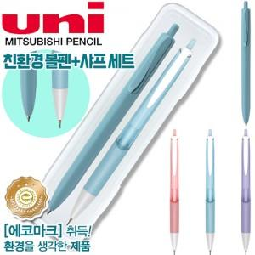

【상세/제작정보】 | * 300세트 미만 시 케이스 인쇄비 기본 25,000원 추가됩니다.&nbsp;<br>- 300세트 이상시 + 100원 추가​

【인쇄/포장옵션】 | 실크 / 기본케이스

【공급단가】 | 수량 | 300~ | 500~ | 1,000~ | 3,000~ | 5,000~
*VAT별도 | 단가 | 2,180원 | 2,100원 | 2,020원 | 1,940원 | 1,890원

【상품 URL】 | https://www.synergygift.co.kr:443/src/goods_detail.php?gdno=30420

